ホーム画面
 |  | 画面設計書 |  | システム名 |  |  |  |  |  |  |  | 版数 | 作成者 | 作成日 |  | 承認者 | 承認日
 |  |  |  | 画面ID |  |  |  |  |  |  |  | 初版 | 菊地 | 2025-06-02
 |  |  |  | 画面名 |  |  | ホーム画面 |  |  |  |  | 2版 | 菊地 | 2025-06-03
 |  |  |  | JSP/HTML名 |  |  | shop-home.html |  |  |  |  | 版

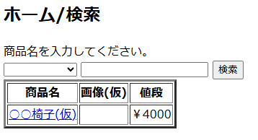
■ホーム画面 |  |  |  |  |  |  |  |  | ■処理概要
 |  |  |  |  |  |  |  |  |  | 商品検索
 |  |  |  |  |  |  |  |  |  | ログイン画面遷移
 |  |  |  |  |  |  |  |  |  | ログアウト画面遷移
1
2
 |  |  |  |  |  |  |  |  |  | カートページ遷移
 |  |  |  |  |  |  |  |  |  | 商品詳細ページ遷移

3
 |  |  |  |  |  |  |  |  | ■項目
 |  |  |  |  |  |  |  |  |  | ① | 商品カテゴリ検索/デフォルトの値は空/空送信時は全件表示
 |  |  |  |  |  |  |  |  |  | ② | 商品名検索入力欄/未入力時は全件表示
 |  |  |  |  |  |  |  |  |  | ③ | 検索欄に入力した文字が含まれる商品情報を表示

No. | 項目名(和名) |  | name属性 |  | I/O | データ型 |  | 桁 | 必 | 位置 | タグ |  |  |  | 備考
1 | 商品カテゴリ名 |  | category_name |  |  | String
2 | ユーザ入力商品名 |  |  |  | I | String
3 | [検索]ボタン |  |  |  |  |  |  |  |  |  | <input type="submit">
4 | 商品名 |  | item_name |  | O | String
5 | 値段 |  | price |  | O | int
6 | ページID |  |  |  |  | string
7
8
9
10
11
12
13
14
15

■機能補足

会員ログイン画面
 |  | 画面設計書 |  | システム名 |  |  |  |  |  |  |  | 版数 | 作成者 | 作成日 |  | 承認者 | 承認日
 |  |  |  | 画面ID |  |  |  |  |  |  |  | 初版 | 市川
 |  |  |  | 画面名 |  |  | 会員ログイン画面 |  |  |  |  | 版 | 吉岡諒真 | 2025-06-03
 |  |  |  | JSP/HTML名 |  |  | member-login.html |  |  |  |  | 版

■会員ログイン画面 |  |  |  |  |  |  |  |  | ■処理概要
 |  |  |  |  |  |  |  |  |  | ・会員ログインをする画面
 |  |  |  |  |  |  |  |  |  | ・メールアドレスとパスワードを入力し、合っていればログイン状態となり、
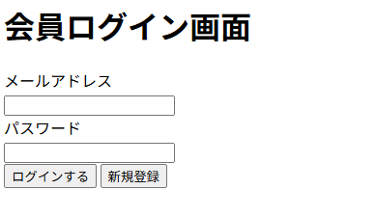
 |  |  |  |  |  |  |  |  |  | ホーム画面に遷移する
 |  |  |  |  |  |  |  |  |  | ・会員登録していない場合は新規会員登録ボタン
 |  |  |  |  |  |  |  |  |  | を押し、会員登録画面に遷移する
 |  |  |  |  |  |  |  |  |  | ・メールアドレスかパスワードが間違っていればエラーメッセージが表示される
①
②
 |  |  |  |  |  |  |  |  | ■項目
 |  |  |  |  |  |  |  |  |  | ①メールアドレス入力欄
 |  |  |  |  |  |  |  |  |  | ②パスワード入力欄
 |  |  |  |  |  |  |  |  |  | ③会員ログインボタン
 |  |  |  |  |  |  |  |  |  | ④新規会員登録ボタン
③
④
 |  |  |  |  |  |  |  |  |  | ⑤エラーメッセージ

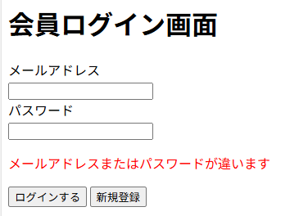

⑤

No. | 項目名(和名) |  | name属性 |  | I/O | データ型 |  | 桁 | 必 | 位置 | タグ |  |  |  | 備考
1 | メールアドレス |  |  |  | I | String |  |  | ● |  | <label for="email">
2 | パスワード |  |  |  | I | String |  |  | ● |  | <label for="password">
3 | [ログインする]ボタン |  |  |  |  |  |  |  |  |  | <input type="submit">
4 | ページID |  |  |  |  | String
5
6
7
8
9
10
11
12
13
14
15

■機能補足

会員情報登録画面
 |  | 画面設計書 |  | システム名 |  |  | ショッピングサイト |  |  |  |  | 版数 | 作成者 | 作成日 |  | 承認者 | 承認日
 |  |  |  | 画面ID |  |  |  |  |  |  |  | 初版 | 吉岡諒真 | 2025-06-02
 |  |  |  | 画面名 |  |  | 会員情報登録画面 |  |  |  |  | 版
 |  |  |  | JSP/HTML名 |  |  | member-registration.html |  |  |  |  | 版

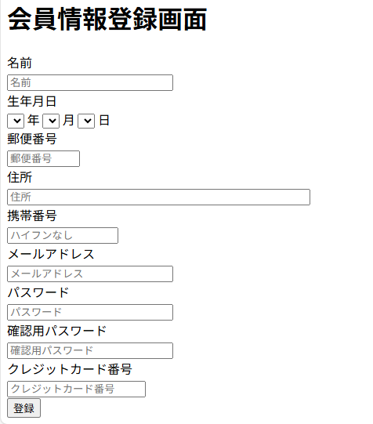
②
■会員情報登録画面 |  |  |  |  |  |  |  |  | ■処理概要
 |  |  |  |  |  |  |  |  | ・会員情報の登録を行う
 |  |  |  |  |  |  |  |  | ・会員情報変更後はログイン画面に遷移する

名前は必須入力です

①
 |  |  |  |  |  |  |  |  | ■項目
 |  |  |  |  |  |  |  |  | ①名前、生年月日、郵便番号、住所、携帯番号、メールアドレス
 |  |  |  |  |  |  |  |  |  | パスワード、確認用パスワード、クレジットカード番号入力欄
 |  |  |  |  |  |  |  |  | ②エラーメッセージ欄
 |  |  |  |  |  |  |  |  | ③情報登録ボタン

③

No. | 項目名(和名) |  | name属性 |  | I/O | データ型 |  | 桁 | 必 | 位置 | タグ |  |  |  | 備考
1 | 名前 |  | user_name |  | I | String |  |  | ● |  | <label for="name">
2 | 生年月日 |  | birth |  | I | Date |  |  | ● |  | <label for="birthYear">
3 | 郵便番号 |  | zip |  | I | Int |  |  | ● |  | <label for="zip">
4 | 住所 |  | address |  | I | String |  |  | ● |  | <label for="address">
5 | 携帯番号 |  | tel |  | I | Int |  |  | ● |  | <label for="phone">
6 | メールアドレス |  | email |  | I | String |  |  | ● |  | <label for="mail">
7 | パスワード |  | password |  | I | String |  |  | ● |  | <label for="password">
8 | 確認用パスワード |  | confirmPassword |  | I | String |  |  | ● |  | <label for="confilmpassword”＞
9 | クレジットカード番号 |  | card |  | I | Int |  |  | ● |  | <label for="card">
10 | [登録]ボタン |  |  |  |  |  |  |  |  |  | <input type="submit">
11 | ページID
12
13
14
15

■機能補足

会員情報画面
 |  | 画面設計書 |  | システム名 |  |  |  |  |  |  |  | 版数 | 作成者 | 作成日 |  | 承認者 | 承認日
 |  |  |  | 画面ID |  |  |  |  |  |  |  | 初版 | 吉岡
 |  |  |  | 画面名 |  |  |  |  |  |  |  | 版
 |  |  |  | JSP/HTML名 |  |  | member-info.html |  |  |  |  | 版

■会員情報画面 |  |  |  |  |  |  |  |  | ■処理概要
 |  |  |  |  |  |  |  |  |  | ・登録した会員情報を表示する
 |  |  |  |  |  |  |  |  |  | ・会員情報を変更する場合はボタンで会員情報変更画面に遷移する
 |  |  |  |  |  |  |  |  |  | ・注文履歴を確認したい場合はボタンで注文履歴画面に遷移する
 |  |  |  |  |  |  |  |  |  | ・会員を退会する場合はボタンで退会画面に遷移する

①
 |  |  |  |  |  |  |  |  | ■項目
 |  |  |  |  |  |  |  |  |  | ①会員情報表示欄
 |  |  |  |  |  |  |  |  |  | ②会員情報変更ボタン
 |  |  |  |  |  |  |  |  |  | ③注文履歴確認ボタン
 |  |  |  |  |  |  |  |  |  | ④会員退会ボタン

②
③
④

No. | 項目名(和名) |  | name属性 |  | I/O | データ型 |  | 桁 | 必 | 位置 | タグ |  |  |  | 備考
1 | 会員ID |  | user_id
2 | 名前 |  | user_name
3 | メールアドレス |  | email
4 | 生年月日 |  | birth
5 | 郵便番号 |  | zip
6 | 住所 |  | address
7 | 携帯番号(or電話番号：統一) |  | tel
8 | クレジットカード番号 |  | card
9 | [会員情報変更]ボタン
10 | [注文履歴]ボタン
11 | [会員退会]ボタン
12 | ページID
13
14
15

■機能補足

会員退会画面
 |  | 画面設計書 |  | システム名 |  |  |  |  |  |  | 版数 | 作成者 | 作成日 |  | 承認者 | 承認日
 |  |  |  | 画面ID |  |  |  |  |  |  | 初版
 |  |  |  | 画面名 |  |  |  |  |  |  | 版
 |  |  |  | JSP/HTML名 |  |  |  |  |  |  | 版

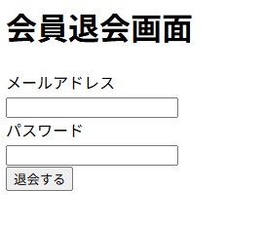
■会員退会画面 |  |  |  |  |  |  |  | ■処理概要
 |  |  |  |  |  |  |  |  | ・会員を退会する画面
 |  |  |  |  |  |  |  |  | ・メールアドレスとパスワードを入力し、合っていれば退会完了画面に遷移する
 |  |  |  |  |  |  |  |  | ・メールアドレスかパスワードが間違っていればエラーメッセージが表示される

①

②
③
 |  |  |  |  |  |  |  | ■項目
 |  |  |  |  |  |  |  |  | ①メールアドレス入力欄
 |  |  |  |  |  |  |  |  | ②パスワード入力欄
 |  |  |  |  |  |  |  |  | ③会員退会ボタン
 |  |  |  |  |  |  |  |  | ④エラーメッセージ

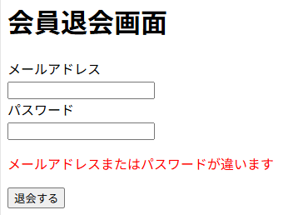

④

No. | 項目名(和名) |  | name属性 |  | I/O | データ型 | 桁 | 必 | 位置 | タグ |  |  |  | 備考
1
2
3
4
5
6
7
8
9
10
11
12
13
14
15

■機能補足

会員退会完了画面
 |  | 画面設計書 |  | システム名 |  |  |  |  |  |  |  | 版数 | 作成者 | 作成日 |  | 承認者 | 承認日
 |  |  |  | 画面ID |  |  |  |  |  |  |  | 初版 | 吉岡諒真 | 2025-06-03
 |  |  |  | 画面名 |  |  | 会員退会完了画面 |  |  |  |  | 版
 |  |  |  | JSP/HTML名 |  |  | member-withdraw-complete.html |  |  |  |  | 版

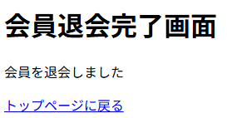
■会員退会完了画面 |  |  |  |  |  |  |  |  | ■処理概要
 |  |  |  |  |  |  |  |  | ・会員退会が完了したことを伝える画面
 |  |  |  |  |  |  |  |  | ・トップページに戻るボタンを押すとトップページに遷移する

①

 |  |  |  |  |  |  |  |  | ■項目
 |  |  |  |  |  |  |  |  | ①トップページに戻るボタン

No. | 項目名(和名) |  | name属性 |  | I/O | データ型 |  | 桁 | 必 | 位置 | タグ |  |  |  | 備考
1 | ページID |  |  |  |  | string
2
3
4
5
6
7
8
9
10
11
12
13
14
15

■機能補足

会員情報変更画面
 |  | 画面設計書 |  | システム名 |  |  | ショッピングサイト |  |  |  |  | 版数 | 作成者 | 作成日 |  | 承認者 | 承認日
 |  |  |  | 画面ID |  |  |  |  |  |  |  | 初版 | 吉岡諒真 | 2025-06-02
 |  |  |  | 画面名 |  |  | 会員情報変更画面 |  |  |  |  | 版
 |  |  |  | JSP/HTML名 |  |  | member-edit.html |  |  |  |  | 版

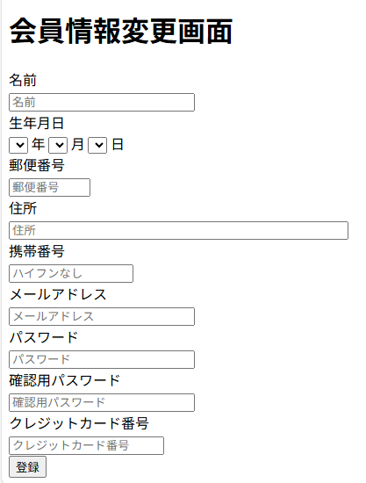
■会員情報変更画面 |  |  |  |  |  |  |  |  | ■処理概要
 |  |  |  |  |  |  |  |  | ・会員情報の変更を行う
 |  |  |  |  |  |  |  |  | ・会員情報変更後はトップ画面に遷移する
②

名前は必須入力です

①
 |  |  |  |  |  |  |  |  | ■項目
 |  |  |  |  |  |  |  |  | ①名前、生年月日、郵便番号、住所、携帯番号、メールアドレス
 |  |  |  |  |  |  |  |  |  | パスワード、確認用パスワード、クレジットカード番号入力欄
 |  |  |  |  |  |  |  |  | ②エラーメッセージ欄
 |  |  |  |  |  |  |  |  | ③情報登録ボタン

③

No. | 項目名(和名) |  | name属性 |  | I/O | データ型 |  | 桁 | 必 | 位置 | タグ |  |  |  | 備考
1 | 名前 |  | user_name |  | I | String |  |  | ● |  | <label for="name">
2 | 生年月日 |  | birth |  | I | Date |  |  | ● |  | <label for="birthYear">
3 | 郵便番号 |  | zip |  | I | Int |  |  | ● |  | <label for="zip">
4 | 住所 |  | address |  | I | String |  |  | ● |  | <label for="address">
5 | 携帯番号 |  | tel |  | I | Int |  |  | ● |  | <label for="phone">
6 | メールアドレス |  | email |  | I | String |  |  | ● |  | <label for="mail">
7 | パスワード |  | password |  | I | String |  |  | ● |  | <label for="password">
8 | 確認用パスワード |  | confirmPassword |  | I | String |  |  | ● |  | <label for="confilmpassword”＞
9 | クレジットカード番号 |  | card |  | I | Int |  |  | ● |  | <label for="card">
10 | [登録]ボタン |  |  |  |  |  |  |  |  |  | <input type="submit">
11 | ページID
12
13
14
15

■機能補足

商品詳細画面
 |  | 画面設計書 |  | システム名 |  |  |  |  |  |  |  | 版数 | 作成者 | 作成日 |  | 承認者 | 承認日
 |  |  |  | 画面ID |  |  |  |  |  |  |  | 初版 | 市川
 |  |  |  | 画面名 |  |  |  |  |  |  |  | 版
 |  |  |  | JSP/HTML名 |  |  | item-detail.html |  |  |  |  | 版

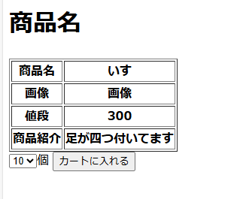
■商品詳細画面 |  |  |  |  |  |  |  |  | ■処理概要
 |  |  |  |  |  |  |  |  |  | ・商品詳細を表示する
 |  |  |  |  |  |  |  |  |  | ・商品、画像、値段、商品紹介を表示する
 |  |  |  |  |  |  |  |  |  | ・個数を設定しカートにカートに入れる

 |  |  |  |  |  |  |  |  | ■項目
 |  |  |  |  |  |  |  |  |  | ①個数を設定
 |  |  |  |  |  |  |  |  |  | ②カートに入れる

1
2

No. | 項目名(和名) |  | name属性 |  | I/O | データ型 |  | 桁 | 必 | 位置 | タグ |  |  |  | 備考
1 | 商品名 |  | item_name |  | O | String
2 | 値段 |  | price |  | O | Int
3 | 商品説明 |  | item_text |  | O | String
4 | 個数 |  | amount |  | I | Int
5 | [カートに入れる]ボタン |  |  |  |  |  |  |  |  |  | <input type="submit"> |  |  |  | value="カートに入れる"
6 | ページID |  |  |  |  | string
7
8
9
10
11
12
13
14
15

■機能補足

カート画面
 |  | 画面設計書 |  | システム名 |  |  |  |  |  |  |  | 版数 | 作成者 | 作成日 |  | 承認者 | 承認日
 |  |  |  | 画面ID |  |  |  |  |  |  |  | 初版 | 浮田 | 2025-06-02
 |  |  |  | 画面名 |  |  |  |  |  |  |  | 版 | 浮田 | 2025-06-03
 |  |  |  | JSP/HTML名 |  |  | item-cart.html |  |  |  |  | 版

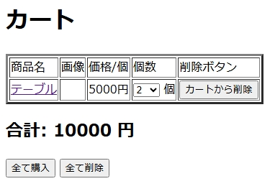
■カート画面 |  |  |  |  |  |  |  |  | ■処理概要
 |  |  |  |  |  |  |  |  | ・ホーム画面から追加された商品をカートに表示する
 |  |  |  |  |  |  |  |  | ・カートは商品名、画像、値段/個、個数、削除ボタンの順で表示する
②
①
③
 |  |  |  |  |  |  |  |  | ・合計金額を表示する

⑤
④
 |  |  |  |  |  |  |  |  | ■項目
 |  |  |  |  |  |  |  |  | ①商品表示欄
 |  |  |  |  |  |  |  |  | ②商品名を押すと商品の詳細ページに移動する
 |  |  |  |  |  |  |  |  | ③数量を変更することができる
 |  |  |  |  |  |  |  |  | ④カートからこの行の商品だけ削除される
⑦
 |  |  |  |  |  |  |  |  | ⑤合計金額を表示
 |  |  |  |  |  |  |  |  | ⑥カートに表示されている商品の全て含み、購入画面に移動する
⑥
 |  |  |  |  |  |  |  |  | ⑦カートに追加されている商品を全て削除する
 |  |  |  |  |  |  |  |  | ⑧カートが空の場合→メッセージを表示する
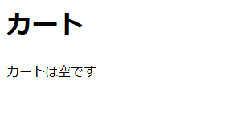

⑧

No. | 項目名(和名) |  | name属性 |  | I/O | データ型 |  | 桁 | 必 | 位置 | タグ |  |  |  | 備考
1 | 商品名
2
3
4
5
6
7
8
9
10
11
12
13
14
15

■機能補足

購入画面
 |  | 画面設計書 |  | システム名 |  |  |  |  |  |  |  | 版数 | 作成者 | 作成日 |  | 承認者 | 承認日
 |  |  |  | 画面ID |  |  |  |  |  |  |  | 初版 | 井盛 | 2025-06-02
 |  |  |  | 画面名 |  |  | 購入画面 |  |  |  |  | 版
 |  |  |  | JSP/HTML名 |  |  | item-confirmation.html |  |  |  |  | 版

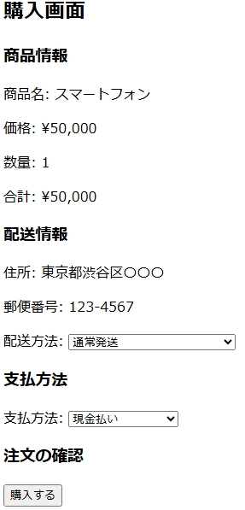
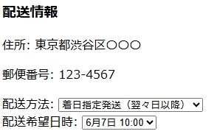
■購入画面 |  |  |  |  |  |  |  |  | ■処理概要
 |  |  |  |  |  |  |  |  | ・発送方法を指定する
 |  |  |  |  |  |  |  |  | ・着日指定発送を選択した場合発送希望日時を指定する
 |  |  |  |  |  |  |  |  | ・支払い方法を選択する
 |  |  |  |  |  |  |  |  | ・カード番号登録されていない場合エラーメッセージを出力
 |  |  |  |  |  |  |  |  | ・購入するを押下後最終確認を表示
 |  |  |  |  |  |  |  |  | ・確定押下後購入確定画面に遷移

 |  |  |  |  |  |  |  |  | ■項目
 |  |  |  |  |  |  |  |  | 1.発送希望日時は翌々日以降
 |  |  |  |  |  |  |  |  | 2.支払い方法の選択
 |  |  |  |  |  |  |  |  | 3.購入の最終確認

1
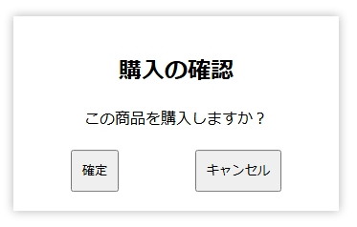

2

3

No. | 項目名(和名) |  | name属性 |  | I/O | データ型 |  | 桁 | 必 | 位置 | タグ |  |  |  | 備考
1 | 商品名
2 | 値段
3 | 個数
4 | 合計金額
5 | 住所
6 | 郵便番号
7 | 配送方法
8 | 支払い方法
9 | [購入する]ボタン
10 | 購入確認[確定]ボタン
11 | ページID |  |  |  |  | string
12
13
14
15

■機能補足

購入完了画面
 |  | 画面設計書 |  | システム名 |  |  |  |  |  |  |  | 版数 | 作成者 | 作成日 |  | 承認者 | 承認日
 |  |  |  | 画面ID |  |  |  |  |  |  |  | 初版 | 井盛 | 2025-06-02
 |  |  |  | 画面名 |  |  | 購入確定画面 |  |  |  |  | 版
 |  |  |  | JSP/HTML名 |  |  | item-complete.html |  |  |  |  | 版

■購入確定画面 |  |  |  |  |  |  |  |  | ■処理概要
 |  |  |  |  |  |  |  |  | ・購入確定画面からホーム画面に戻る
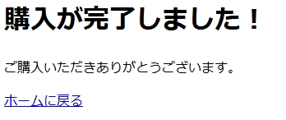

 |  |  |  |  |  |  |  |  | ■項目

No. | 項目名(和名) |  | name属性 |  | I/O | データ型 |  | 桁 | 必 | 位置 | タグ |  |  |  | 備考
1 | ページID |  |  |  |  | string
2
3
4
5
6
7
8
9
10
11
12
13
14
15

■機能補足

注文履歴画面
 |  | 画面設計書 |  | システム名 |  |  |  |  |  |  |  | 版数 | 作成者 | 作成日 |  | 承認者 | 承認日
 |  |  |  | 画面ID |  |  |  |  |  |  |  | 初版 | 市川
 |  |  |  | 画面名 |  |  |  |  |  |  |  | 版
 |  |  |  | JSP/HTML名 |  |  | item-history.html |  |  |  |  | 版

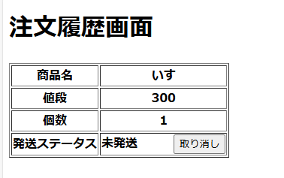
■注文履歴画面 |  |  |  |  |  |  |  |  | ■処理概要
 |  |  |  |  |  |  |  |  |  | ・注文履歴を表示する
 |  |  |  |  |  |  |  |  |  | ・商品名、値段、個数、発送ステータスを表示する
 |  |  |  |  |  |  |  |  |  | ・発送済みの履歴を削除する

 |  |  |  |  |  |  |  |  | ■項目
 |  |  |  |  |  |  |  |  |  | ①商品の注文を取り消す
 |  |  |  |  |  |  |  |  |  | ②履歴を削除する
1

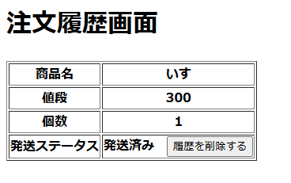

2

No. | 項目名(和名) |  | name属性 |  | I/O | データ型 |  | 桁 | 必 | 位置 | タグ |  |  |  | 備考
1 | 商品名
2 | 値段
3 | 個数
4 | 発送ステータス
5 | [履歴を削除する]ボタン
6 | ページID |  |  |  |  | string
7
8
9
10
11
12
13
14
15

■機能補足

管理者ホーム画面
 |  | 画面設計書 |  | システム名 |  |  |  |  |  |  |  | 版数 | 作成者 | 作成日 |  | 承認者 | 承認日
 |  |  |  | 画面ID |  |  |  |  |  |  |  | 初版 | 吉岡
 |  |  |  | 画面名 |  |  |  |  |  |  |  | 版
 |  |  |  | JSP/HTML名 |  |  | admin-home.html |  |  |  |  | 版

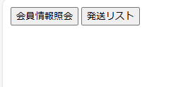
■管理者ホーム画面 |  |  |  |  |  |  |  |  | ■処理概要
 |  |  |  |  |  |  |  |  | ・会員情報照会ボタンを押すと会員情報照会画面に遷移する
 |  |  |  |  |  |  |  |  | ・発送リストボタンを押すと発送リスト画面に遷移する

①
②

 |  |  |  |  |  |  |  |  | ■項目
 |  |  |  |  |  |  |  |  | ①会員情報照会ボタン
 |  |  |  |  |  |  |  |  | ②発送リストボタン

No. | 項目名(和名) |  | name属性 |  | I/O | データ型 |  | 桁 | 必 | 位置 | タグ |  |  |  | 備考
1
2
3
4
5
6
7
8
9
10
11
12
13
14
15

■機能補足

管理者ログイン画面
 |  | 画面設計書 |  | システム名 |  |  |  |  |  |  |  | 版数 | 作成者 | 作成日 |  | 承認者 | 承認日
 |  |  |  | 画面ID |  |  |  |  |  |  |  | 初版 | 市川
 |  |  |  | 画面名 |  |  |  |  |  |  |  | 版
 |  |  |  | JSP/HTML名 |  |  | admin-login.html |  |  |  |  | 版

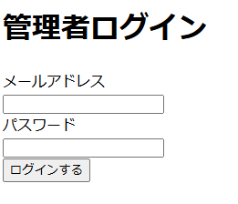
■管理者ログイン画面 |  |  |  |  |  |  |  |  | ■処理概要
 |  |  |  |  |  |  |  |  |  | ・ログインを行う
 |  |  |  |  |  |  |  |  |  | ・ログイン後は会員情報照会画面に行く

②エラー文
②エラー文
 |  |  |  |  |  |  |  |  | ■項目
 |  |  |  |  |  |  |  |  |  | ① メールアドレス、パスワード入力欄
 |  |  |  |  |  |  |  |  |  | ②エラーメッセージ欄（赤文字）
1
 |  |  |  |  |  |  |  |  |  | メールアドレス |  |  | 必須チェック：メールアドレスを省略することはできません
 |  |  |  |  |  |  |  |  |  | パスワード |  |  | 必須チェック：パスワードを省略することはできません

 |  |  |  |  |  |  |  |  |  | メールアドレス |  |  | 入力チェック：メールアドレスまたはパスワードが正しくありません
 |  |  |  |  |  |  |  |  |  | パスワード

No. | 項目名(和名) |  | name属性 |  | I/O | データ型 |  | 桁 | 必 | 位置 | タグ |  |  |  | 備考
1 | メールアドレス |  | email |  |  | String
2 | パスワード |  | password |  |  | String
3 | [ログインする]ボタン
4
5
6
7
8
9
10
11
12
13
14
15

■機能補足

会員情報照会(管理者)画面
 |  | 画面設計書 |  | システム名 |  |  |  |  |  |  |  | 版数 | 作成者 | 作成日 |  | 承認者 | 承認日
 |  |  |  | 画面ID |  |  |  |  |  |  |  | 初版 | 吉岡諒真 | 2025-06-03
 |  |  |  | 画面名 |  |  | 会員情報照会画面 |  |  |  |  | 版
 |  |  |  | JSP/HTML名 |  |  | admin-member-list.html |  |  |  |  | 版

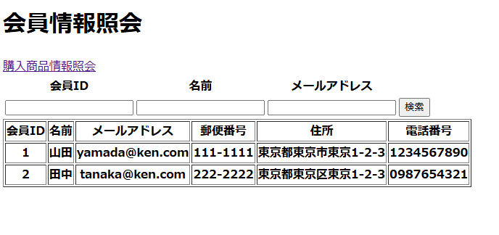
■会員情報照会画面 |  |  |  |  |  |  |  |  | ■処理概要
 |  |  |  |  |  |  |  |  | ・登録された会員情報を閲覧、照会することができる
 |  |  |  |  |  |  |  |  | ・検索したい会員を会員ID、名前、メールアドレスで絞り込む
 |  |  |  |  |  |  |  |  | ・会員が存在しない、または検索に引っかからない場合に
②
③7
④③7
 |  |  |  |  |  |  |  |  | エラーメッセージが表示される
⑤③7

 |  |  |  |  |  |  |  |  | ■項目
 |  |  |  |  |  |  |  |  | ①会員情報表示欄
 |  |  |  |  |  |  |  |  | ②検索ID検索入力欄
 |  |  |  |  |  |  |  |  | ③名前検索入力欄
①
 |  |  |  |  |  |  |  |  | ④メールアドレス検索入力欄
 |  |  |  |  |  |  |  |  | ⑤検索実行ボタン
 |  |  |  |  |  |  |  |  | ⑥エラーメッセージ
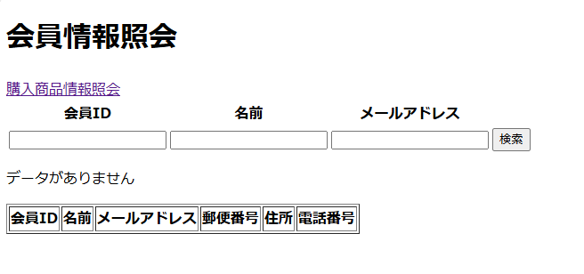

⑥

No. | 項目名(和名) |  | name属性 |  | I/O | データ型 |  | 桁 | 必 | 位置 | タグ |  |  |  | 備考
1
2
3
4
5
6
7
8
9
10
11
12
13
14
15

■機能補足

注文処理管理画面(管理者)画面
 |  | 画面設計書 |  | システム名 |  |  |  |  |  |  |  | 版数 | 作成者 | 作成日 |  | 承認者 | 承認日
 |  |  |  | 画面ID |  |  |  |  |  |  |  | 初版 | 吉岡諒真 | 2025-06-03
 |  |  |  | 画面名 |  |  | 注文処理管理画面 |  |  |  |  | 版
 |  |  |  | JSP/HTML名 |  |  | admin-order-list.html |  |  |  |  | 版

③
■注文処理管理画面 |  |  |  |  |  |  |  |  | ■処理概要
 |  |  |  |  |  |  |  |  | ・購入された商品情報を閲覧、照会することができる
 |  |  |  |  |  |  |  |  | ・検索したい商品を会員IDで絞り込む
②
 |  |  |  |  |  |  |  |  | ・購入された商品が存在しない、または検索に引っかからない場合に
④
 |  |  |  |  |  |  |  |  | エラーメッセージが表示される

①
 |  |  |  |  |  |  |  |  | ■項目
 |  |  |  |  |  |  |  |  | ①購入商品情報表示欄
 |  |  |  |  |  |  |  |  | ②会員ID検索入力欄
 |  |  |  |  |  |  |  |  | ③発送状況選択欄
 |  |  |  |  |  |  |  |  | ④商品発送ボタン
 |  |  |  |  |  |  |  |  | ⑤エラーメッセージ

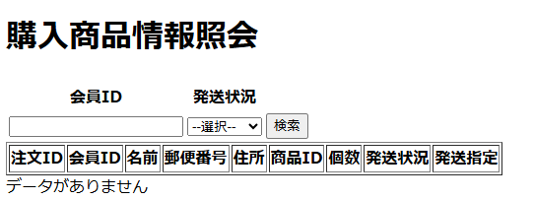

⑤

No. | 項目名(和名) |  | name属性 |  | I/O | データ型 |  | 桁 | 必 | 位置 | タグ |  |  |  | 備考
1
2
3
4
5
6
7
8
9
10
11
12
13
14
15

■機能補足

